validita
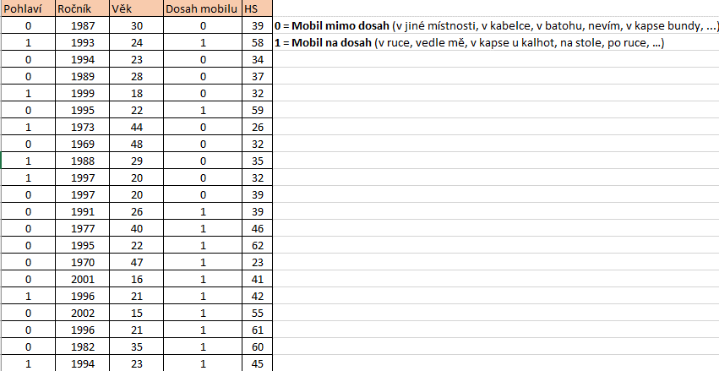
Proměnná | Korelace (Tabulka8) Označ. korelace jsou významné na hlad. p < ,05000 N=337 (Celé případy vynechány u ChD)
 | Průměry | Sm.odch. | Dosah mobilu | HS
Dosah mobilu | 0.71217 | 0.45343 | 1.000000 | 0.460843
HS | 46.74481 | 10.91363 | 0.460843 | 1.000000

Ukázka kódování:

